Vidzemes reģ. skolas II (S-V)
VALSTS KONKURSS Latvijas profesionālās ievirzes Vizuāli plastiskās mākslas izglītības programmas audzēkņiem, 2021./2022. mācību gads
Vidzemes reģiona skolu konkursa darbu vērtējums II (S-V). Vērtē Inga Šteimane (Mākslas stacija DUBULTI), Ieva Putniņa (PIKC Nacionālā Mākslu vidusskola Jaņa Rozentāla mākslas skola).
Žūrija | Izglītības iestādes nosaukums | Konkursa darba nosaukums | Grupa | Konkursa darbi | Vērtējums 1. kritērijs: Izstādes koncepcijas izveide (pilnveidojams/ gandrīz labi/ labi/ izcili) | Vērtējums 2. kritērijs: Izstādes mākslinieciskā iecere (pilnveidojams/ gandrīz labi/ labi/ izcili) | Vērtējums 3. kritērijs: grafiskais noformējums (pilnveidojams/ gandrīz labi/ labi/ izcili)
Inga Šteimane (1. kritērijs); Ieva Putniņa (2., 3. kritērijs) | Salacgrīvas Mākslas skola | Abstraktā māksla | 1 | 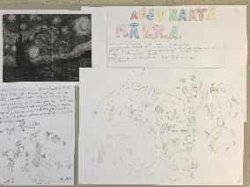 | Pilnveidojams. Projekts rāda autora dzīvo fantāziju un spēju radīt savu realitātes interpretāciju. Būtu jāprecizē, kādu stilu pārstāv van Goga glezniecība (tā nav abstraktā māksla). Būtu jāprecizē, kādā realitāte projekts notiks - virtuālajā, kurā būtu iespējams savienot autora minētos akvārijus, haizivis, mākslu un citus elementus. Vai reālajā telpā, kur būtu audz rūpīgāk jāsaprot tehniskie risinājumi. Projekta pieteikums ir kā pirmā breinstorma dokumentācija. Darbs būtu jāturpina. | Labi. Izstādes idejai atbilstoša kopējā projekta vizualizācija. Detalizēts ideju atspoguļojumus. Vērienīgs un radošs izstādes formāts, kā arī netipiska iecerētā lokācija. Autors un būvniecības kompānija “Gurķīši būvē”, iespējams, varētu sastapties ar tehniskiem “šķēršļiem” izstādes(muzeja?) izveides laikā. | Labi. Labi uztverama tekstuālā informācija - tekstu hierarhija, burtveidolu izmantojums, salasāmība (atbilstoši vecumposmam). Pārskatāms iztādes ieceres atspoguļojumus kartes formātā. Varētu pilnveidot asamblāžas kompozicionālo izkārtojumu, kā arī daudzveidīgāk izmantot tā iespējas.
Inga Šteimane (1. kritērijs); Ieva Putniņa (2., 3. kritērijs) | Salacgrīvas Mākslas skola | Baiļu pārvarēšana | 1 | 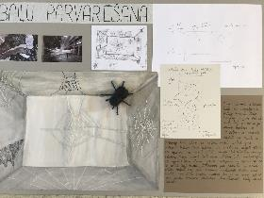 | Labi. Ir skaidrība, kas būs izstādes darbu autors un kāpēc izstāde iecerēta. Simpātiska ir baiļu pārvarēšanas norāde kā izstādes impulss, taču labi, ka fobija netiek likta centrā, bet gan izpētītā zirnekļu tīkla forma, tā interpretācijas iespējas. Projekts uzrāda ambīcijas veidot starptautiski ceļojošu izstādi. Tam būtu nepieciešams nopietns producēšanas darbs - loģistika, plānošana, sadarbība ar transporta kompānijām utt. | Labi. Izstādes stilistikai atbilstoša kopējā projekta vizualizācija. Nav skaidrība, kā lai tie izstādes apmeklētāji, kuriem ir bail no zirnekļiem un to tīkliem, spēs apmeklējuma laikā tās transformēt. Vajadzētu papildus pievērst uzmanību risinājumiem, lai izstādes pieredze kļūtu priekpilna ikvienam. | Labi. Labi uztverama tekstuālā informācija, kā arī tehniskā darba kvalitāte nostrādāta. Pozitīvi vērtējama ir izmantoto materiālu dažādība asamblāžas izveidē.
Inga Šteimane (1. kritērijs); Ieva Putniņa (2., 3. kritērijs) | Salacgrīvas Mākslas skola | Sekundes | 1 | 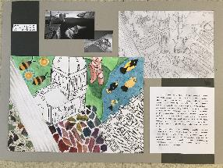 | Gandrīz labi. Personālizstāde, kas spēj saistīt Salvadora Dali sirreālismu un personīgu laika plūduma pieredzi. Nevis efektu apbrīnošana, bet filosofiska attieksme pret sirreālismu rada respektu pret šo projektu. Būtu vēlams konkretizēt izstādes darbus, jo pašreiz ir jāuzticas autores solījumiem, ka izstāde būs par laiku un personīgi svarīgo. Projekts nedod iespēju par to pārliecināties. | Gandrīz labi. Daļēji uztverams izstādes ieceres vides attēlojums. Planšetē apskatāmajās skicēs neparādās iecerētā vide, kurā tiks iekārtota ekspozīcija. Kā arī vizualizācijās skaidri nenolasās, kuras ir gleznas, kuri ir mākslas objekti vai virtuālas gaismas instalācijas. | Labi. Labi uztverama attēlu un teksta laukumu kompozīcija. Laba darba tehniskā kvalitāte.
Inga Šteimane (1. kritērijs); Ieva Putniņa (2., 3. kritērijs) | Salacgrīvas Mākslas skola | Tu redzi man cauriI? | 2 | 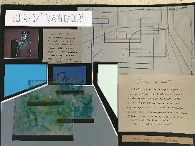 | Gandrīz labi. Ir nosaukts izstādes iedvesmas avots, bet nav precizēts izstādes materiāls - kas veidos objektus, vai tie būs jauni darbi, vai tie būs jau gatavi darbi utt. Izstādes konkrētība ir ļoti saistoša kuratoram - ja grib veidot izstādi, vispirms jāsaprot, ar kādu materiālu tiek strādāts un pēc tam - veidojam koncepciju, kā mēs parādam šo materiālu. Vizuālais pieteikums ir labs un, ja būtu minēts, kas ir redzamais - vai abstraktas vīzijas, vai konkrētu autoru darbi, būtu jau daudz skaidrāks priekšstats par izstādes apveidu. | Gandrīz labi. Planšetes vizuālajās skicēs būtu svarīgi norādīt mērogu, lai saprastu mākslas darbu lielumu pret cilvēku. Izmērs būtiski var ietekmēt izstādes kopējo noskaņu. Daļēji uztverams vai skicē ir redzama viena izstādes telpa un būs vēl citas, vai arī izstādes mākslas darbi būs tie, kuri sadalīs lielāku telpu mazākās. | Labi. Laba darba tehniskā kvalitāte. Pārskatāms, skaidrs kompozicionālais izkārtojums.
Inga Šteimane (1. kritērijs); Ieva Putniņa (2., 3. kritērijs) | Smiltenes Mākslas skola | Humānisms un humanoīdi | 2 | 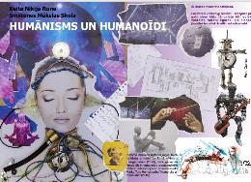 | Gandrīz labi. Ir precīzi nosaukts iedvesmas avots, ir izdomāti scenogrāfiski efekti izstādes tēlam, ir specifiska telpa un vēlme, lai izstāde notiek starp cilvēkiem. Visas šīs izvēles ir ļoti grūti praktiski realizējamas un projekts nav norādījis, kā tas varētu tikt īstenots. Tāpat būtu jāprecizē izstādes darbu autori - vai tie ir projekta pieteicēji? vai uzaicināti mākslinieki? Izstāde ir darbs ar konkrētu autoru konkrētiem mākslas darbiem. | Labi. Prasmīgs kolāžas/ asamblāžas tehnikas izmantojums projekta vizualizācijā. Izstādes stilistikai atbilstoša kopējā projekta vizualizācija, tomēr uzskates materiālā neparādās autores ieceres mākslas darbiem, kurus ir plānots likt pie sienām. | Izcili. Izcili un mērķtiecīgi organizēta tekstuālā informācija - tekstu hierarhija, burtveidolu izmantojums, salasāmība. Kā arī kolāžā izmantoto materiālu daudzveidība rada radošu un krāšņu kopējo iespaidu. Lieliska darba tehniskā kvalitāte.
Inga Šteimane (1. kritērijs); Ieva Putniņa (2., 3. kritērijs) | Smiltenes Mākslas skola | Pazudušie | 3 | 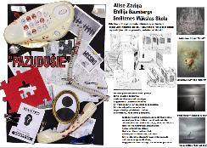 | Labi. Lieliski definēta tēma. Precīzs sociāls vērojums. Mentālās veselības problēmas slēpti un atklāti ietekmē mūsu ikdienu, politiku, sociālo realitāti. Multitāskinga (daudzo vienlaicīgo uzdevumu) apstākļos cilvēku psihe ir pakļauta lielam spiedienam un iepriekš modernitātes izvirzītajiem izaicinājumiem (ātrums, demokrātijas pienākumi) pievienojas tehnoloģiju radītie pievienojumi, kas skar cilvēku līdz bioloģiskām pamatstruktūrām. Pēc vizuālā pieteikuma saprotams, ka izstāde piedāvā starptautisku autoru darbus. Taču aprakstā tas nav minēts. Tas būtu jāprecizē, būtībā tas ir vienīgais trūkums, kāpēc vērtējums ir “labi”, nevis “izcili”. | Izcili. Skaidrs un izteiksmīgs izstādes ieceres attēlojums. Mākslinieciski izteiksmīga, izstādes idejai un stilistikai atbilstoša kopējā projekta vizualizācija. Vizuāli izteiksmīgs kolāžas tehnikas izmantojums. | Izcili. Izcili un mērķtiecīgi organizēta tekstuālā informācija - tekstu hierarhija, burtveidolu izmantojums, salasāmība. Izteiksmīga, labi uztverama attēlu un teksta laukumu kompozīcija. Izcila darba tehniskā kvalitāte.
Inga Šteimane (1. kritērijs); Ieva Putniņa (2., 3. kritērijs) | Smiltenes Mākslas skola | Baisais noslēpums | 3 | 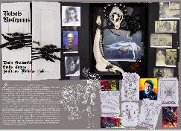 | Gandrīz labi. Galvenais trūkums - nav saprotams, kas veido izstādes darbus - projekta autori vai aicināti mākslinieki. Tas būtu jāprecizē aprakstā, jo tas lasītājam no malas nav pašsaprotams. Citādi - tēma ir pārliecinoši pieteikta, ir nosaukts iedvesmas avots un rezonanse šausmu popkultūrā kā izstādes kontekstā. labi izvēlēta izstādes vieta. Padomāts par tehnisku lietu - strāvas ģeneratoru apgaismojuma vajadzībām. Labs vizuālais pieteikums - atbilstošā stilistikā. Varbūt būtu grib;ejies redzēt vairāk patstāvības, mazāk aprobētu šausmu kultūras stereotipu. | Izcili. Mākslinieciski izteiksmīga, izstādes idejai un stilistikai atbilstoša kopējā projekta vizualizācija. Skaidri nolasāma izstādes ideja, kā arī redzams darbu izkārtojumu telpā. Varētu skicēs parādīties pašu autoru darbu, skulptūru skices, ne tikai ietekmes avoti. | Izcili. Labi uztverama attēlu un teksta laukumu kompozīcija. Skaidri salasāma un stilistiski atbilstoši tēmai noformēta tekstuālā informācija. Izmantotas visas kolāžas/ asamblāžas tehnikās iespējas. Radoši un vērienīgi.
Inga Šteimane (1. kritērijs); Ieva Putniņa (2., 3. kritērijs) | Valkas Mākslas skola | Pie loga | 2 | 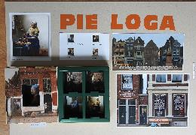 | Gandrīz labi. Ir labi pamanīts, ka Vermēra darbos daudzi portreti ir pie loga. Tas veido ideju par portretiem logos. Taču ir jāsaprot, ka Vermēra darbi (pat, ja tās ir reprodukcijas) ir domāti aplūkošanai tuvumā, nevis no liela attāluma. Tas rada jautājumus par to, kā īsti iecere tiks realizēta. Kas paliks pāri no Vermēra, ja mēģināsim darbus izlikt logos. Iespējams, ka logu ideju var realizēt scenogrāfiski, telpā. Tas ļautu saglabāt gleznu aplūkošanai nepieciešamo attālumu, bet ļautu arī īstenot ideju par atraktīvajiem logiem. | Gandrīz labi. Daļēji uztverama izstādes ieceres attēlojums, nav paskaidrots vai ekspozīcijā tiks izlikti darbu oriģināli vai to reprodukcijas. | Labi. Labi uztverama tekstuālā informācija un labi uztverama attēlu un teksta laukumu kompozīcija.
Inga Šteimane (1. kritērijs); Ieva Putniņa (2., 3. kritērijs) | Valkas Mākslas skola | Ar Purvīti pa Latviju | 1 | 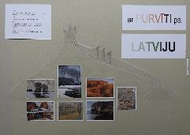 | Pilnveidojams. Ir labs sākuma impulss par par Purvīša gleznu reprodukciju izstādi LNB fasādē. Būtībā iesniegtais projekts ir projekta uzmetums, būtu attīstāms, kritiski izvērtējama šāda projekta nepieciešamība (ko stāstītu izstāde un kas ir tāds, ko šīs lielās un dārgās reprodukcijas pateiktu vairāk nekā oriģināli muzejā?). Klasika ir interpretējama mūsdienu tehnoloģijās, taču jāsamēro izmaksas un ieguvumi. | Gandrīz labi. Daļēji uztverama izstādes iecere, nav izprotams kādēļ darbus vajadzētu stiprināt pie Latvijas Nacionālās bibliotēkas āra fasādes, ņemot vērā ka tā pila loga funkciju. | Labi. Labi uztverama tekstuālā informācija un labi uztverama attēlu un teksta laukumu kompozīcija. Laba darba tehniskā kvalitāte.
Inga Šteimane (1. kritērijs); Ieva Putniņa (2., 3. kritērijs) | Valkas Mākslas skola | Mode skapī | 1 | 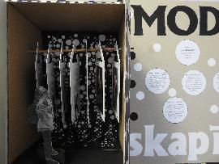 | Pilnveidojams. Lieliska ir ideja parādīt modes attīstību vairāk nekā gadsimta garumā, taču pietrūkst precizitātes, kā radīsies izstādes materiāls - vai tas tiks nomāts muzejā, vai atveidots pēc attēliem kā pasūtījums jauniem māksliniekiem? Vai būs ziņas par tērpu dizaineriem? Kādu reģionu aptvers šī izstāde? Ir iespējamas daudzas realizācijas koncepcijas, bet tās ir jāizvēlas pirms darbs tiek uzsākts. Izstādes vizuālais pieteikums ir izvērsts, taču vispārīgs. Var saprast, ka autore redz izstādes scenogrāfiju - fascinējošu skapi. Tas patlaban ir vienīgais precīzais izstādes identitātes rādītājs. Būtu jāveido ziņas par tērpiem. | Izcili. Skaidrs un izteiksmīgs izstādes ieceres attēlojums. Ieturēta vienmērīga stilistika, saglabājot melni baltos krāsu laukumus. Skaidri attēlota idejas iecere nelielā skapja maketā ar cilvēka figūru mērogam – parskatāmi un skaidri parāda autores ieceri. | Labi. Labi uztverama attēlu un teksta laukumu kompozīcija, vienota krāsu gamma. Laba darba tehniskā kvalitāte.
Inga Šteimane (1. kritērijs); Ieva Putniņa (2., 3. kritērijs) | Valkas Mākslas skola | Dzīves jūra | 1 | 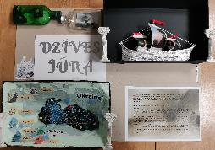 | Gandrīz labi. Ir izvēlēts izstādes iedvesmas avots, var saprast, ka izstādītas tiks Aivazovska darbu reprodukcijas, bet tas nav precizēts. Tas lasītājam ir jānojauš. To var nojaust arī pēc vizuālā pieteikuma. taču redzamais rada šaubas, vai darbi, kas būs eksponēti kā liektas buras, būs apskatāmi. Citādi pamatojums ir romantisks un labs, Aivazovska māksla ir īpaša un viņa jūras gleznojumi ir pasaules marīnas klasika. Būtu jāprecizē arī, kādā veidā izstāde piedāvās Aivazovska biogrāfiskos datus (apraksts? video?) | Labi. Izstādes ieceres eksponētie darbi un darbiem paredzētās vides attēlojums ir uztverami. Varētu būt skaidrāk parādīts, vai tas ir domāts tā, ka skatītāji var pievienoties braucienam kuģī, vai arī skatīties no krasta, kā kuģis pabrauc garām. | Labi. Labi uztverama tekstuālā informācija un labi uztverama attēlu un teksta laukumu kompozīcija. Izstādes projekta planšetē izmantoto tekstu, attēlu un kuģa modeļa mākslinieciski izkārtotā kompozīcija varētu būt savstarpēji vienojošāka.
Inga Šteimane (1. kritērijs); Ieva Putniņa (2., 3. kritērijs) | Valmieras Dizaina un mākslas vidusskola | Mājas | 1 | 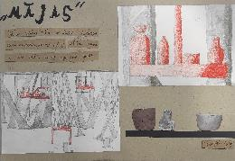 | Pilnveidojams. Būtu jāsaista kopā izvēlētais K. Ubāna darbs, minētais vērojums, ka “vecāki cilvēki iet ārā vairāk” un “ideja radīt cilvēkos mājas sajūtu”. Pagaidām šie jēdzieni kā atsevišķi fragmenti riņķo informatīvajā laukā bez iespējas saprast, ko autors ar tiem īsti domājis - kas tiks veidots. | Labi. Skaidrs un izteiksmīgs izstādes ieceres attēlojums. Mākslinieciski izteiksmīga, izstādes idejai un stilistikai atbilstoša kopējā projekta vizualizācija. | Labi. Labi uztverama attēlu un teksta laukumu kompozīcija, skaidri nolasās izstādes izdeja, kā arī kopējā izstādes stilistika viscauri ir ieturēta. Sirsnīgi.
Inga Šteimane (1. kritērijs); Ieva Putniņa (2., 3. kritērijs) | Valmieras Dizaina un mākslas vidusskola | Skulptūru izstāde Kurš vainīgs? | 1 | 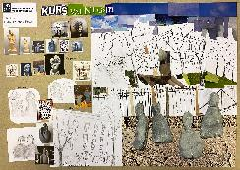 | Labi. Lieliska tēma personālizstādei, aktuāls sociāls vērojums. Latvijas sabiedrībā patiešām ir strīdu sociālo prasmju trūkums. Šai tēmai būtu veltāma kritiska izstāde. Labs izstādes secīgas organizācijas plāns. Pietrūkst skaidrības, kā autore risinās konkrēto tēmu savās skulptūrās. No vizuālā pieteikuma skaidrs, ka autore strādā ar figūru un, iespējams, veidos figurālus darbus. Kā konkrētajos darbos izpaudīsies “turēt mēli aiz zobiem” motīvs vai “kurš vainīgs” motīvs, vai jebkurš cits izstādes tēmai atbilstošs motīvs - tas pagaidām nav skaidrs. | Labi. Skaidri uztverams izstādes ieceres attēlojums, ekspozīcijas iekārtojums un vide. Prasmīgs kolāžas tehnikas izmantojums projekta vizualizācijā. Izstādes idejai vai stilistikai atbilstoša kopējā projekta vizualizācija. | Labi. Labi uztverama vizuālā informācija, bet drošāk varēja izmantot teksta laukumus un idejas aprakstu planšetē. Laba darba tehniskā kvalitāte.
Inga Šteimane (1. kritērijs); Ieva Putniņa (2., 3. kritērijs) | Valmieras Dizaina un mākslas vidusskola | Ērgļa izstāde | 1 | 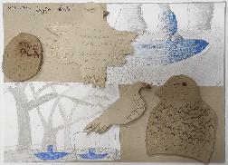 | Labi. Ļoti interesants iedvesmas avots - A. Turauska ainava ar idillisku mežu un upīti. Ideja par izstādes objektiem, kas peld upē uz īpašām platformām, ir gandrīz utopiska, jo prasa sarežģītu tehnisku nodrošinājumu. Tāpat projekta apraksts ir šķietami bērnišķīgs, neizstrādāts. Tam trūkst redzamu apliecinājumu, ka izstāde izdosies. Tomēr projekta noskaņa ir neparasta. Šķiet, ērgļu glābšanas idejā ir iemiesots kāds vispārīgāks "pasaules glābšanas" plāns, kāda saudzējoša pasaules izjūta un tā ir ļoti simpātiska. Lai veicas! | Gandrīz labi. Daļēji uztverams izstādes iecere, nav izprotams kādi ir paredzētie izstādes darbi, kā arī ekspozīcijas atrašanās vieta. | Labi. Labi uztverama attēlu un teksta laukumu kompozīcija, interesants materiālu sajaukums, kā arī planšetes kopējās kompozīcijas izvietojums. Laba darba tehniskā kvalitāte.
Inga Šteimane (1. kritērijs); Ieva Putniņa (2., 3. kritērijs) | Valmieras Dizaina un mākslas vidusskola | Problēmas | 1 | 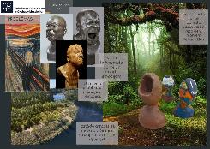 | Gandrīz labi. Ir labs vizuālais pieteikums, kurā gandrīz var saprast, ka autore veidos skulptūras. taču tas nav norādīts. Tāpat arī izstādes aprakstā nav minēts izstādes materiāls - kas tas būs, kas būs autors. Citādi - ir redzams, ka autore vēro sabiedrību, pasauli, izdara savus secinājumus, kas ir kritiski un pamatoti. Ir redzams arī tas, ka autore uzlūko mākslu kā kritisku mehānismu pasaules uzlabošanā un veidošanā, kā arī pati ir gatava šajā procesā dot savu ieguldījumu. | Gandrīz labi. Skaidra ir autores ieceres pamatojums un darbu lokācja, bet daļēji uztverams izstādes ieceres attēlojums, nav izprotams kuri darbi būs izstādē, vai tie būs jau esoši citu mākslinieku darbi, vai arī pašas autores darbi tur būs? | Labi. Labi uztverama tekstuālā informācija. Interesanti salikta un labi uztverama attēlu un teksta laukumu kompozīcija. Laba darba tehniskā kvalitāte.
Inga Šteimane (1. kritērijs); Ieva Putniņa (2., 3. kritērijs) | Valmieras Dizaina un mākslas vidusskola | Apvienojums | 1 | 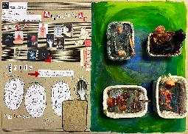 | Labi. Lai gan projekta pieteikumā ir daudz trūkumu, ir arī neprecīzi attiecināta uz abstrakciju Dali māksla, tomēr ir teikums, kas ļoti saista un izraisa interesi par izstādi, un tas skan: “Mākslas darba vēstījums ir sabrukušie skaistuma standarti un cik tie ir neiedomājami, un kad skaistums var nākt dažādos veidos. Nosaukums palīdz saprast kad cilvēks sāk apvienoties ar savām sliktajām domām par sevi.” Tas skan tik svaigi un tik nepieradinātā veidā tiek definēts modernisma laikmets, kurš lauž ceļu savām estētiskajām koncepcijām, ka gribas šo projektu ieraudzīt realizētu. Daudzsološs ir arī vizuālais pieteikums. Tāpat ir jūtams, ka autores zina, kā eksponējamas skulptūras. Daudz jāstrādā un jāmācās, bet novēlu, lai talants tiktu kopts! | Gandrīz labi. Daļēji uztverama izstādes iecere, nav uztverami iecerēto mākslas darbu autori, vai tie ir jau gatavi mākslas darbi, vai arī pašu idejas autoru jaunradīti darbi. Izstrādāta kopējā projekta vizualizācija atbilstost izstādes idejai. | Labi. Labi uztverama tekstuālā informācija. Interesanti apvienoti dažādi materiāli, labi uztverama attēlu un teksta laukumu kompozīcija. Laba darba tehniskā kvalitāte.
Inga Šteimane (1. kritērijs); Ieva Putniņa (2., 3. kritērijs) | Valmieras Dizaina un mākslas vidusskola | Dusmas sienā | 1 |  | Izcili. Ambicioza ideja, bet pārliecina tas, ka skaidri saprasti tehniskie noteikumi, kā izvēlētā tēlnieka darbi varētu tikt eksponēti Latvijā. Ka tas būs saistīts ar atļaujām, autortiesībām, transportu. Izvēlēta izstāžu zāle - profesionāla institūcija. Koncepciju pamato sociāls vērīgums par emocijām, kas valda sabiedrībā. Ir saprotams, ka kuratorus saista Džonsona Cangas (Johnsona Tsanga) plastiskā virtuozitāte un talantīgais darbs ar emociju iemiesošanu materiālā. Atliek pareizi latviskot izstādes mākslinieka vārdu, organizēt tehnisko komandu un izstāde var notikt! | Labi. Skaidri uztverams izstādes ieceres attēlojums, bet precīzāk varēja būt attēlots ekspozīcijas iekārtojums(darbu mērogs pret telpu un skatītājiem) un vide. Prasmīgs kolāžas tehnikas izmantojums projekta vizualizācijā. | Labi. Labi uztverama tekstuālā informācija un labi uztverama attēlu un teksta laukumu kompozīcija. Laba darba tehniskā kvalitāte.
Inga Šteimane (1. kritērijs); Ieva Putniņa (2., 3. kritērijs) | Vangažu Mūzikas un mākslas skola | Skulptūra. Sengrieķu māksla | 1 | 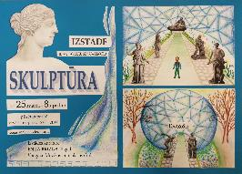 | Pilnveidojams. Lai veidotu projektu par antīkām skulptūrām, būtu tomēr jāiepazīst materiāls un jāsaprot, kādā veidā ar tām strādāt. Pat, ja izstāde ir vīzijas līmenī, tad veidot projektu tik nesaistīti ar realitāti šķiet neatbilstoši mūsdienu informācijas pieejamībai. Izstādes veidotājiem ir jāzina materiāls, jāsaprot prakse, kā tiek sargāts antīkais mantojums. | Labi. Skaidri uztverams izstādes ieceres attēlojums, bet precīzāk varēja būt norādes par izstādes vidi. Tekstā minēts jūras krasts, bet planšetes vizualizācijā parks. Prasmīgs kolāžas tehnikas izmantojums projekta vizualizācijā. Izstādes idejai stilistiki atbilstoša kopējā projekta vizualizācija. | Labi. Labi uztverama tekstuālā informācija un labi uztverama attēlu un teksta laukumu kompozīcija. Skaidri nolasāma informācija. Laba darba tehniskā kvalitāte.
Inga Šteimane (1. kritērijs); Ieva Putniņa (2., 3. kritērijs) | Vangažu Mūzikas un mākslas skola | Iesprostotā māksla | 3 | 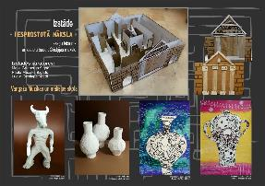 | Labi. Izstādes ideja ir balstīta pašu pieredzē. Faktiski šī ir izstāde un pieredzes rotaļa reizē. Iespējams, izstādes veidolā ir atskaņas no populārās izlaušanās spēles, taču iecere ir autentiska un labirints šajā gadījumā ir gan eksotisks piedzīvojums, gan respektējams kultūras vēstures lielums. Izstādi iedvesmojusi antīkās mākslas un kultūras apguve. Viens no retajiem gadījumiem, kad labirintam koncepcijā ir atrasts pilnīgs pamatojums! Apraksts un attēli precīzi dod priekšstatu par gaidāmo izstādi - tas būs interesants grupas darbs ar antīkās mākslas interpretācijām. Lai veicas! | Izcili. Skaidrs un izteiksmīgs izstādes ieceres attēlojums. Sarežģīts un apjomīgs iecerētais projekts. Vizuāli izteiksmīgs kolāžas tehnikas izmantojums projekta vizualizācijā. Interesantas jauniešu jaundarbu ieceres. | Labi. Izteiksmīga, labi uztverama attēlu un teksta laukumu kompozīcija. Laba darba tehniskā kvalitāte.
Inga Šteimane (1. kritērijs); Ieva Putniņa (2., 3. kritērijs) | Vecpiebalgas vidusskola | Paskaties zvaigznēs | 1 | 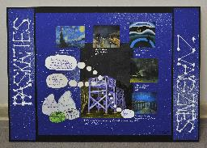 | Pilnveidojams. Ideja izlikt darbus, kuros attēlota nakts, ir laba. Taču izstādes aprakstā būtu 1) jāprecizē, kuru autoru darbi tiks izlikti (pašlaik uzzinām tikai par iedvesmas avotu); 2) jāprecizē, ka bŗīvdabas ekspozīcijai der tikai reprodukcijas; 3) apgaismojums, kā arī funkciju savienojms: ir ļoti rūpīgi jādomā, kā naktī izgaismot gleznas, lai netraucētu vērot zvaigznes. Tumsa ir draudzīga zvaigznēm, bet ne gleznām, savukārt, gaisma ir draudzīga gleznām, bet ne zvaigznēm. Jāsaprot, kas svarīgāks. | Gandrīz labi. Daļēji uztverams izstādes ieceres attēlojums.Projekta vizualizācijā nav izprotams kādi darbi tiks eksponēti izstādē, kā arī nav norādīta mākslas darbu eksponēšanas vieta. | Labi. Labi uztverama tekstuālā informācija - tekstu hierarhija, burtveidolu izmantojums, salasāmība, bet nav precīzi saprotams darbu eksponēšanas veids. Laba darba tehniskā kvalitāte.
Inga Šteimane (1. kritērijs); Ieva Putniņa (2., 3. kritērijs) | Vecpiebalgas vidusskola | Tautiskās lellītes | 1 | 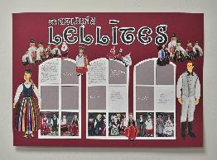 | Izcili. Projekta autore ir atradusi izstādes materiālu, iepazīstot savu radinieci un uzzinot par viņas darinātajām lellītēm. Projekts veidots ar īstu kuratora degsmi, atklājēja prieku, personīgu piesaisti. Ideja eksponēt lellītes logos ir lieliska, jo tā ir pagaidām maz izmantota publiskā telpā nelieliem objektiem (no pieredzes - tieši šādu risinājumu pērn septembrī izvēlējos jauno mākslinieku izstādei, ko producēju Mākslas stacijā Dubulti un izvērsu Jūrmalas pilsētvidē, eksponēju nelielas skulptūras sabiedrisku ēku logos, kas objektu pasargā un vienlaikus padara redzamu). Būtu jāpievērš uzmanība tam, vai mazajām lellītēm no tekstilmateriāla vajadzīgs vēl kāds papildus aizsargs pret putekļiem, kā arī izgaismojums vai podests. Noteikti jāveido eksponātu apraksts un jāpieraksta lellīšu darinātājas stāsti par tapšanu. Lai veicas! | Labi. Skaidri uztverams izstādes ieceres attēlojums. Prasmīgs kolāžas tehnikas izmantojums projekta vizualizācijā. Izstādes idejas izklāstam pietrūkst lellīšu izkārtojums skatlogā. | Labi. Labi uztverama attēlu un teksta laukumu kompozīcija. Laba darba tehniskā kvalitāte.
Inga Šteimane (1. kritērijs); Ieva Putniņa (2., 3. kritērijs) | Vecpiebalgas vidusskola | Gaišākā nakts | 1 | 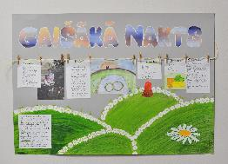 | Gandrīz labi. Izstādei ir netipisks formāts - privātā teritorijā un faktiski privātai lietošanai. Taču, iespējams, ir vērts attīstīt izstādes dokumentāciju sociālajos tīklos, iegūstot plašāku auditoriju. iespējams, ka jūsu ģimenes tradīcijas būs interesanti vērot arī citiem. | Labi. Skaidrs un izteiksmīgs izstādes ieceres attēlojums. Vizuāli izteiksmīgs kolāžas tehnikas izmantojums projekta vizualizācijā. | Labi. Labi uztverama attēlu un teksta laukumu kompozīcija. Laba darba tehniskā kvalitāte.
Inga Šteimane (1. kritērijs); Ieva Putniņa (2., 3. kritērijs) | Vidzemes jūrmalas Mūzikas un mākslas skola | Nebeidzamā izstāde | 2 | 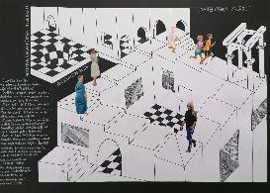 | Pilnveidojams. Ir labs iedvesmas avots - Moriss Kornēlijs Ešers ar savu populāro 1953. gada darbu Relativitāte. Taču, lai veidotos izstāde, ir jāattīsta ideja par to, kas būs konkrēti “Nebeidzamajā izstādē” - vai Ešera reprodukcijas? vai interpretācijas? vai izstādes telpa, kas atgādinās Ešera labirintus? Vai citādi? Pagaidām ir lasāms tikai tas, kādu mērķi izstāde gribētu sasniegt (lai skatītāji izstādē atgriežas), bet apraksts neparāda, kā šis mērķis tiks sasniegts. | Gandrīz labi. Daļēji uztverams izstādes ieceres attēlojums. Projekta vizualizācijā nav izprotams kādi ir iecerētie mākslas darbi, to autori. | Labi. Labi uztverama tekstuālā informācija - tekstu hierarhija, burtveidolu izmantojums, salasāmība, interesanta telpas scenogrāfija. Laba darba tehniskā kvalitāte.
Inga Šteimane (1. kritērijs); Ieva Putniņa (2., 3. kritērijs) | Vidzemes jūrmalas Mūzikas un mākslas skola | Ne viss, kas ir balts, ir patiesība | 1 | 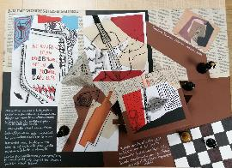 | Labi. Laba ideja personālizstādei ar pārliecību par saviem meklējumiem mākslā. Neformāla atmosfēra, avangardiska formveide (vēsturiskā nozīmē - kā atsauce uz 20. gs. sākuma modernisma stilistiku), demokrātiski materiāli. Būtu vajadzīgs ar neliels buklets un darbu interpretācijas pieejamība kafejnīcas apmeklētājiem. | Gandrīz labi. Daļēji uztverams izstādes ieceres attēlojums. Projekta vizualizācijā nav izprotami paredzētie mākslas darbi, kādā tehnikā ie būs, kā arī nav norādīta eksponēšanas vieta. | Labi. Labi uztverama attēlu un teksta laukumu kompozīcija, pārliecinoši izmantoti kolāžas tehnikai piederošie izteiksmes līdzekļi. Laba darba tehniskā kvalitāte.
Inga Šteimane (1. kritērijs); Ieva Putniņa (2., 3. kritērijs) | Vidzemes jūrmalas Mūzikas un mākslas skola | Līnija | 3 | 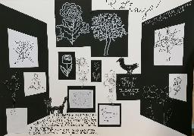 | Labi. Ļoti laba ideja - veidot izstādi, izceļot līniju. Turklāt, saredzot to ne tikai zīmējumā, bet arī tēlniecībā. Saprotams, ka izstādi veido abu projekta autoru darbi. Varbūt ir vērts paplašināt autoru loku, lai izstādē būtu arī fotogrāfijas un video darbi, kā arī performances kā īpaši pasākumi. Līnija ir interpretējama kā universāls motīvs plašā un daudzveidīgā mākslas klāstā. | Labi. Skaidri uztverams izstādes ieceres attēlojums, prasmīgs kolāžas izmantojums projekta vizualizācijā. Varēja skaidrāk norādīt telpas vidus daļu, kurā būs eksponēti skulpturālie objekti no stieples. | Labi. Labi uztverama attēlu un teksta laukumu kompozīcija, skaidri nolasās izstādes izdeja, kā arī kopējā izstādes stilistika viscauri ir ieturēta un stabila.

